02.마인드맵
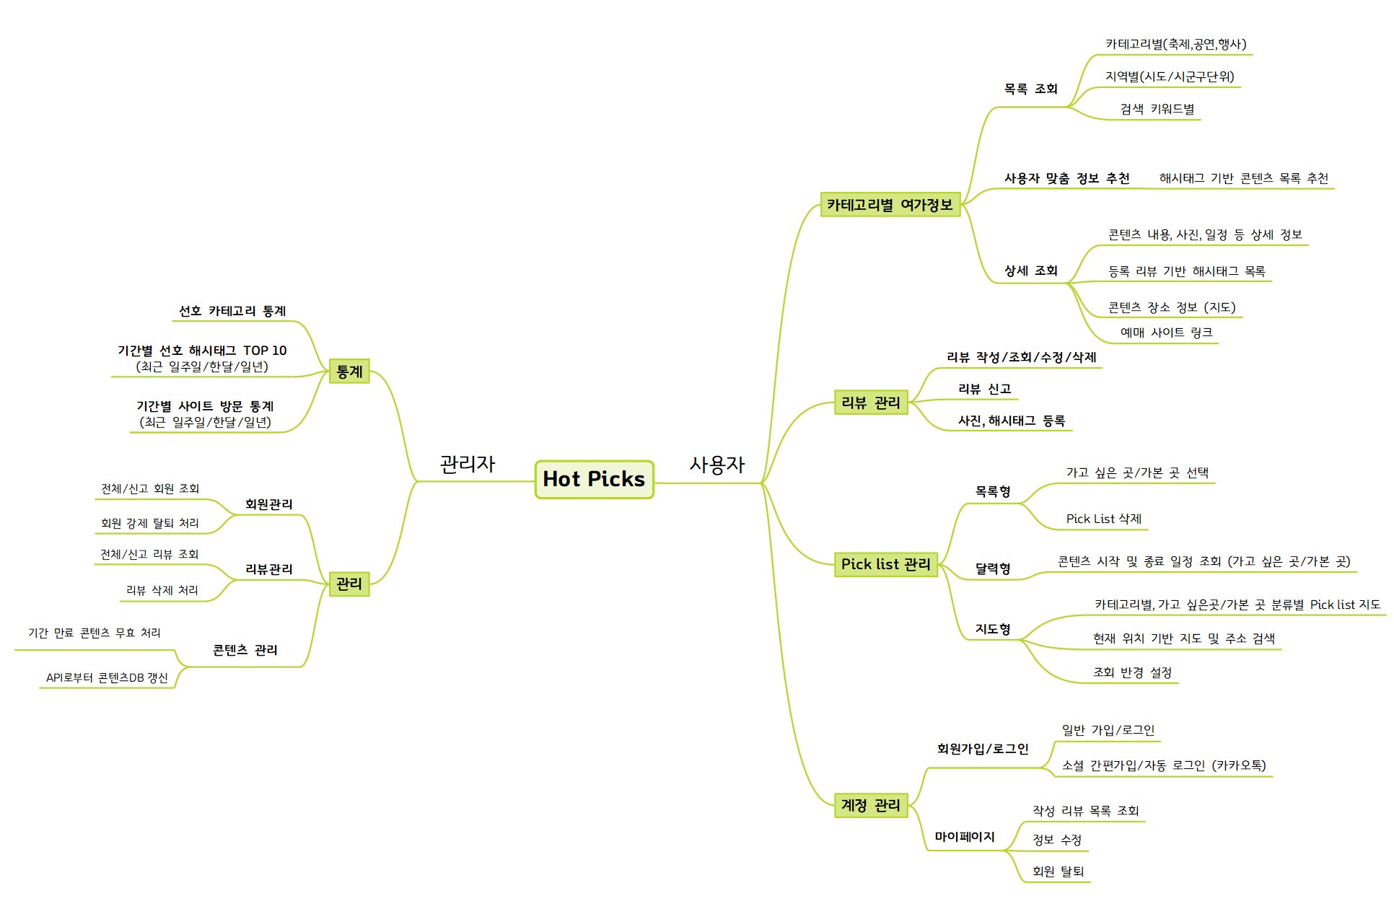
02. 마인드맵

03.DB ERD
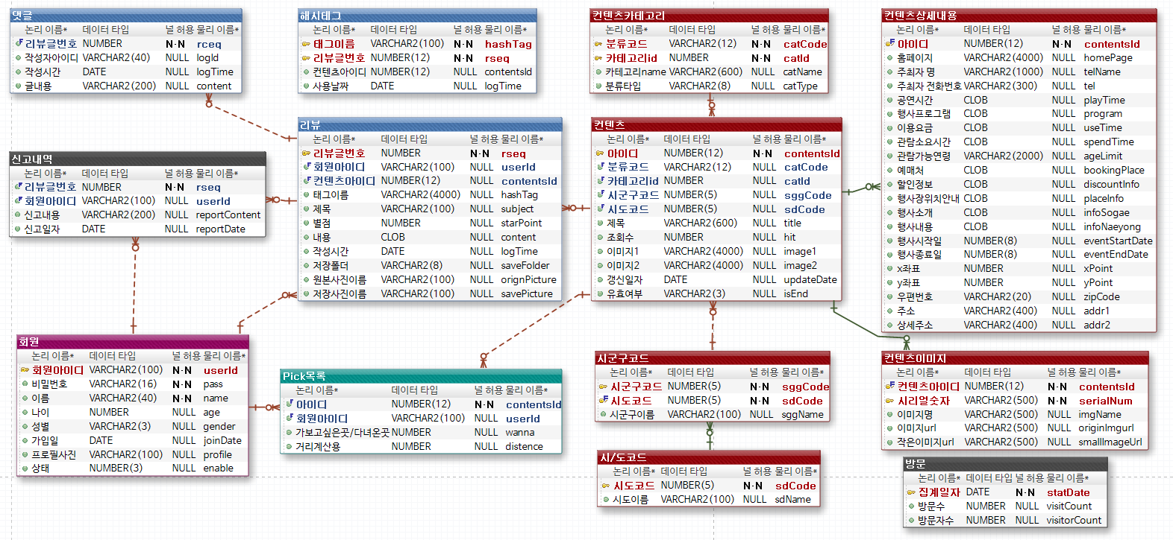
03. DB ERD

04.Class Diagram
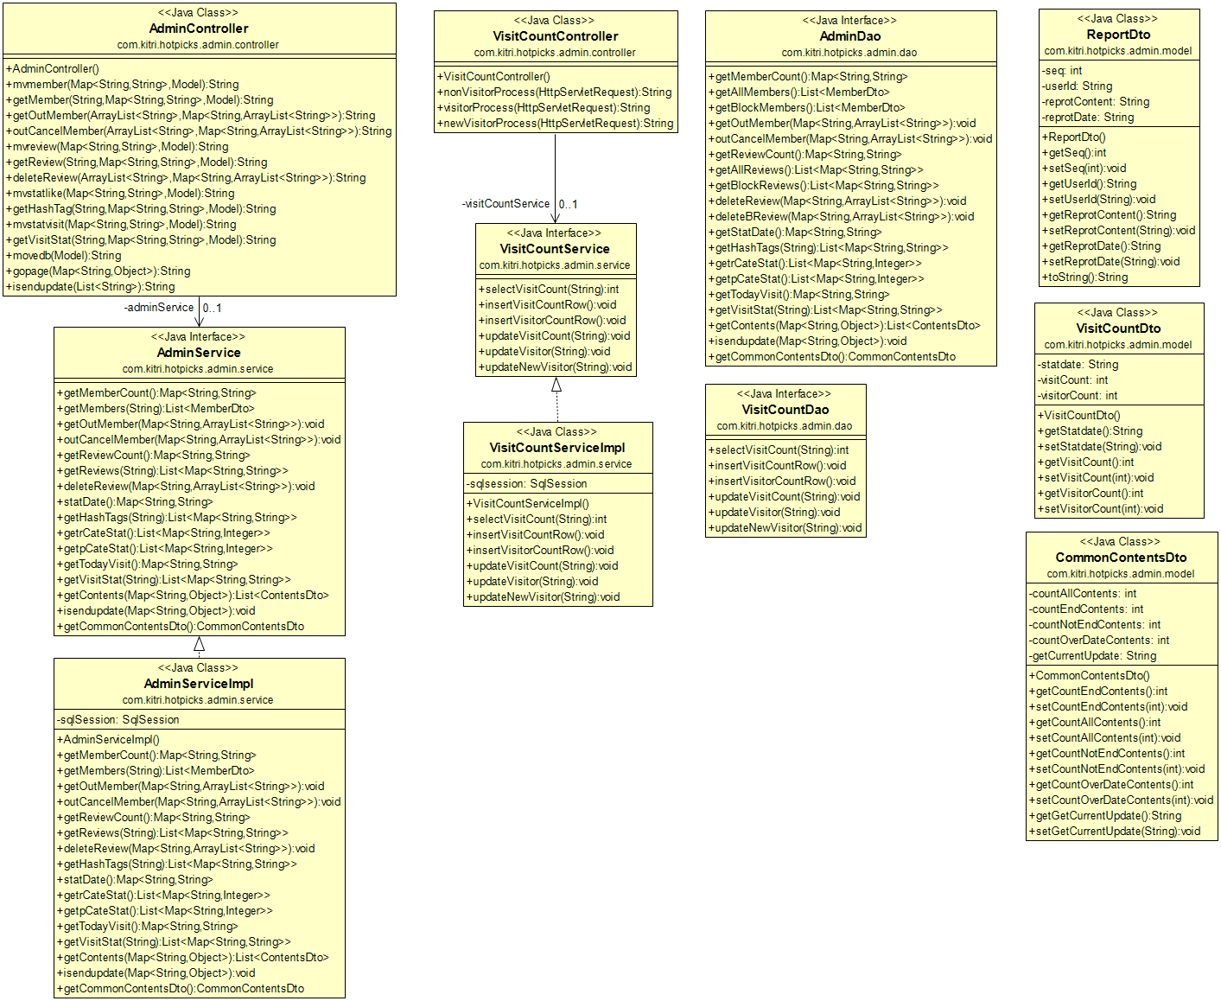
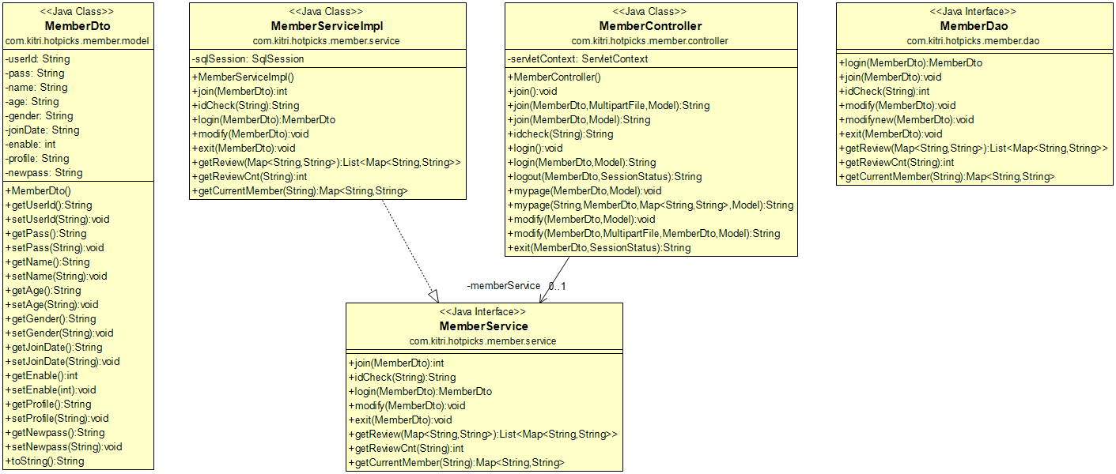
04. Class Diagram
① 사용자 계정 관리 - 회원가입/로그인/마이페이지

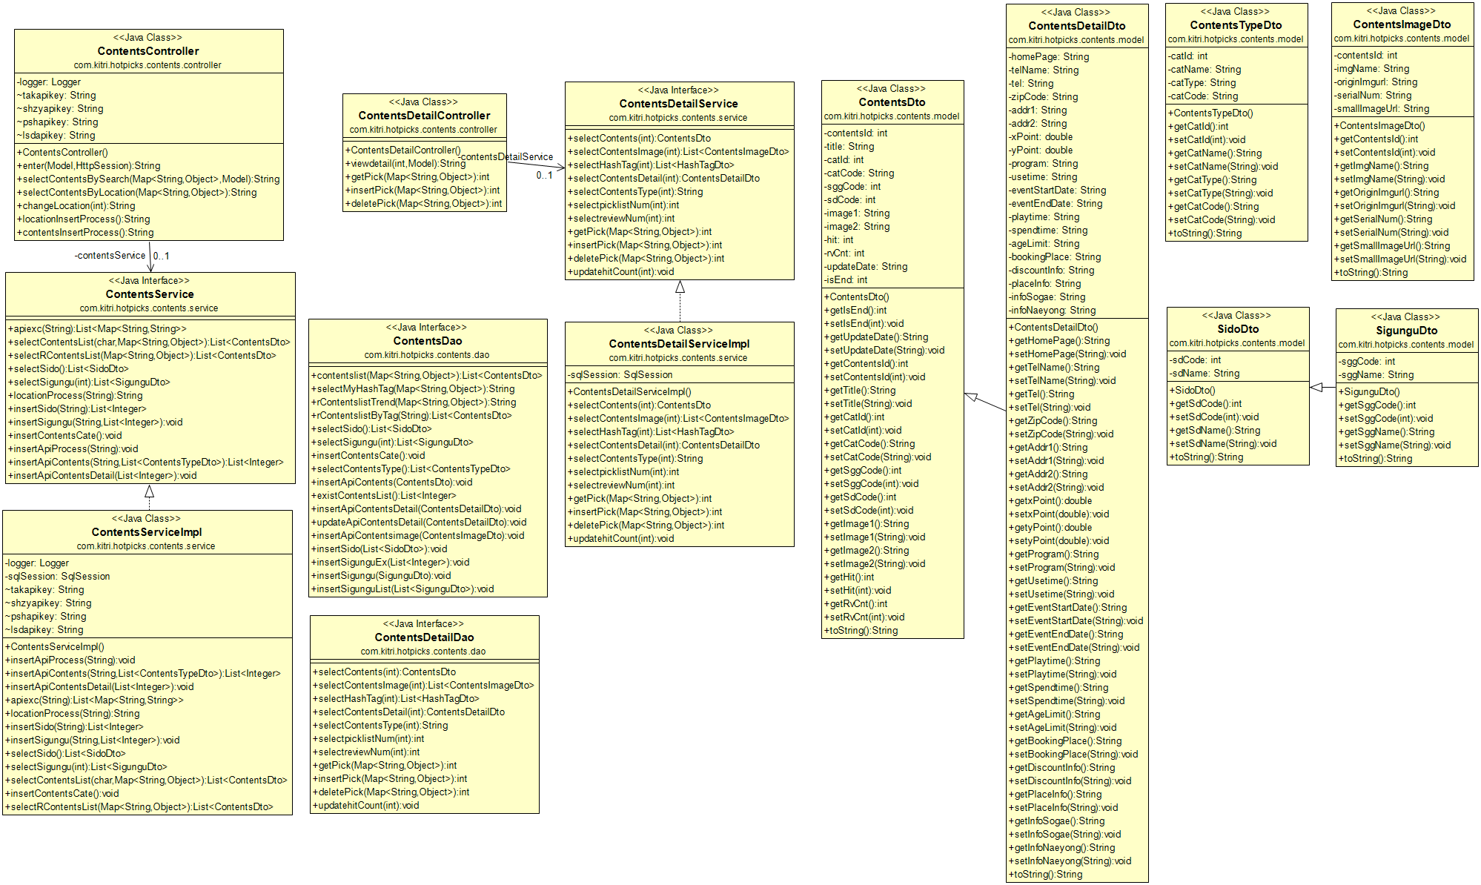
② 컨텐츠 관리 - 카테고리별 컨텐츠 조회

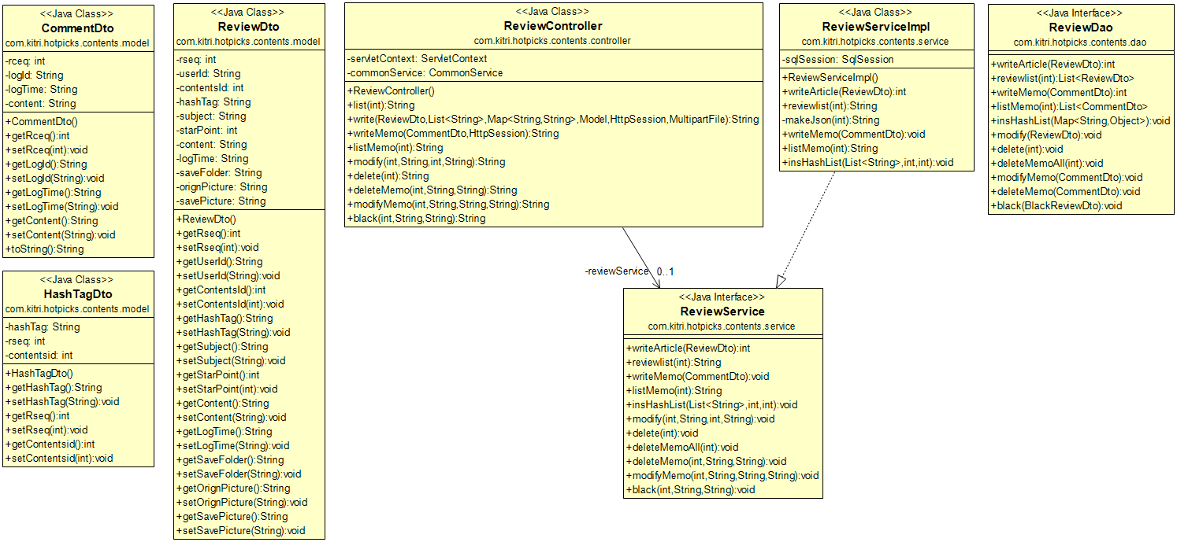
③ 리뷰 관리 - 리뷰 작성/조회/수정/삭제

④ MyPick 관리 - Pick 목록 조회/수정/삭제
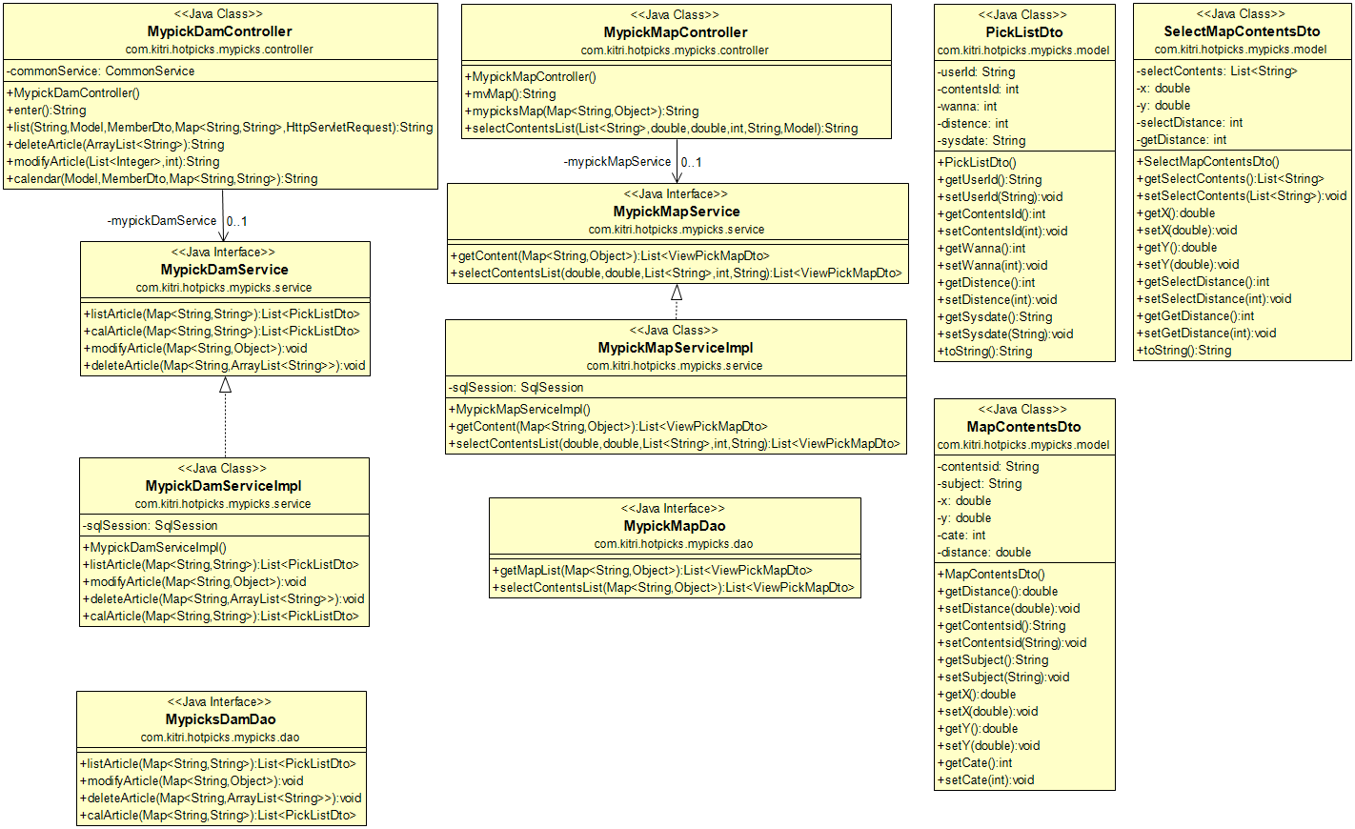

⑤ 관리자 페이지 - 회원/리뷰/컨텐츠 관리, 통계 조회

05.Sequence Diagram
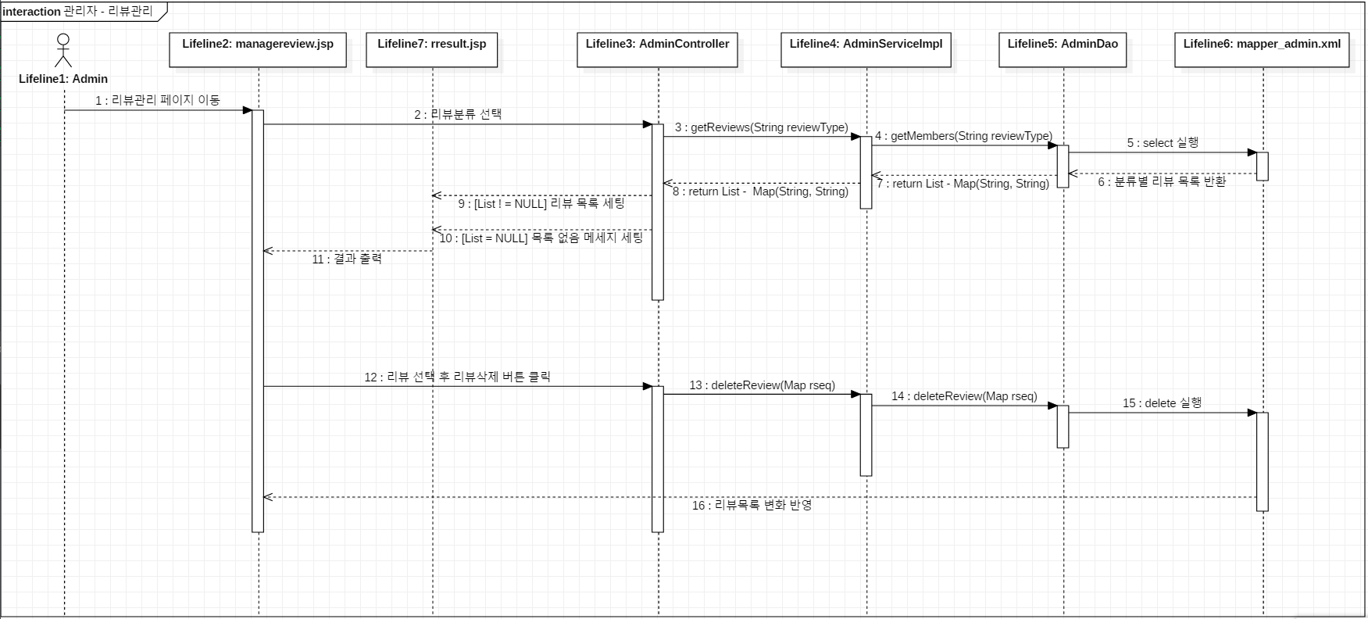
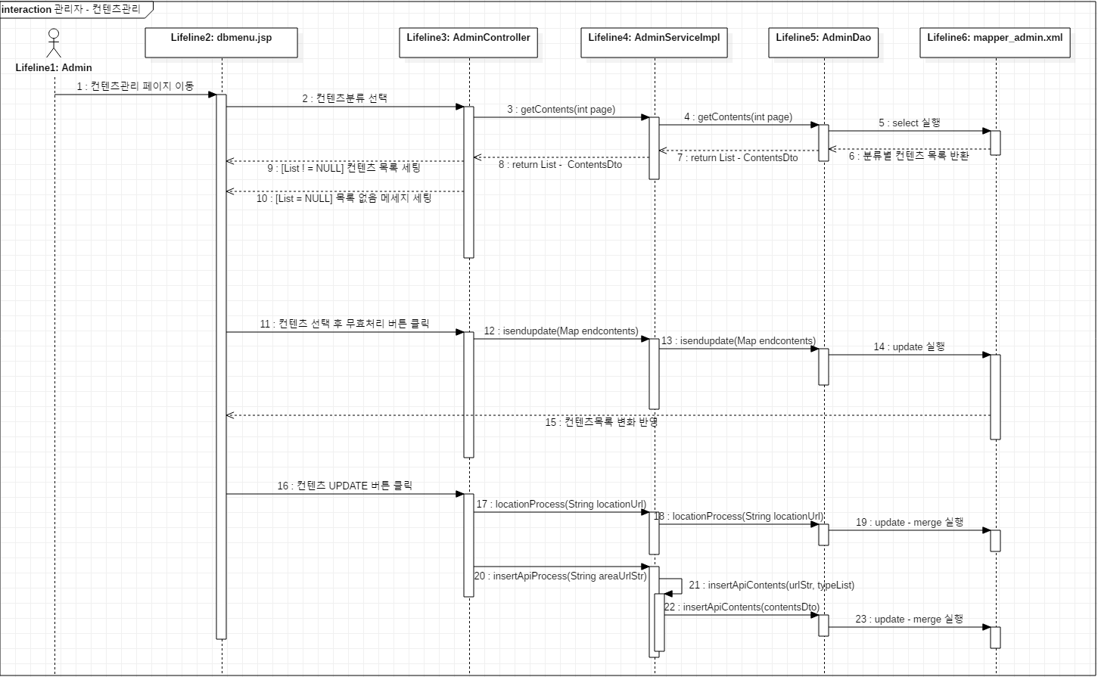
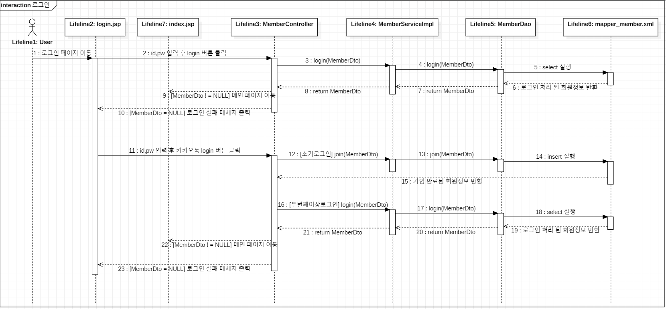
05. Sequence Diagram
① 로그인 (일반 / 소셜 로그인)

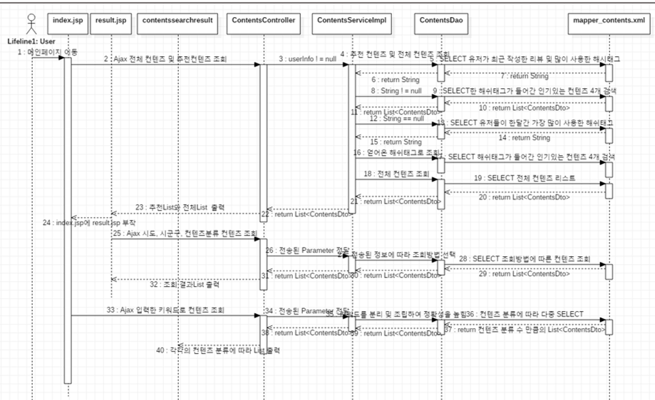
② 컨텐츠 목록 조회 - 카테고리별 + 지역별 + 검색 조회

③ 컨텐츠 상세 조회
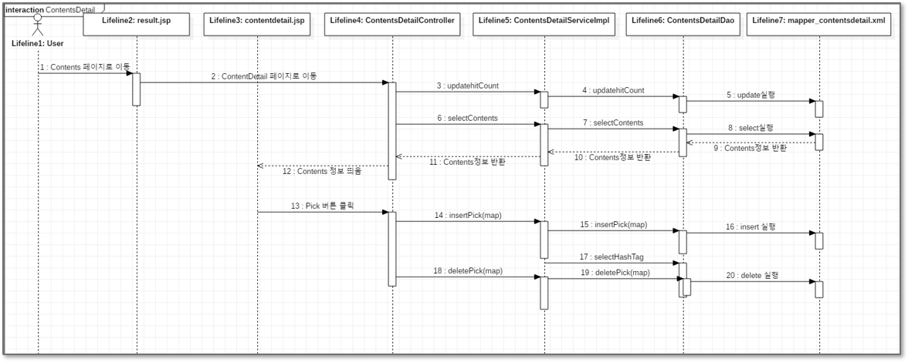

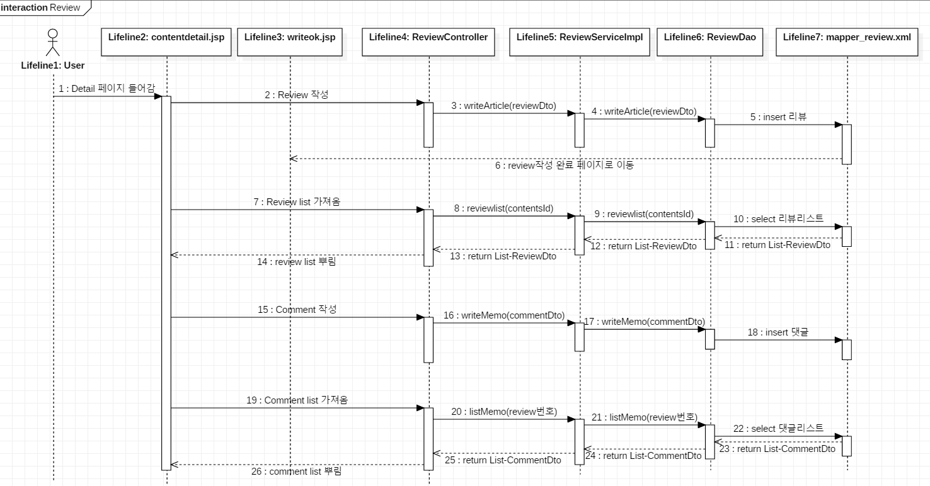
④ 리뷰 관리 - 리뷰 작성/조회

⑤ My Pick List 관리 - 조회, 수정, 삭제
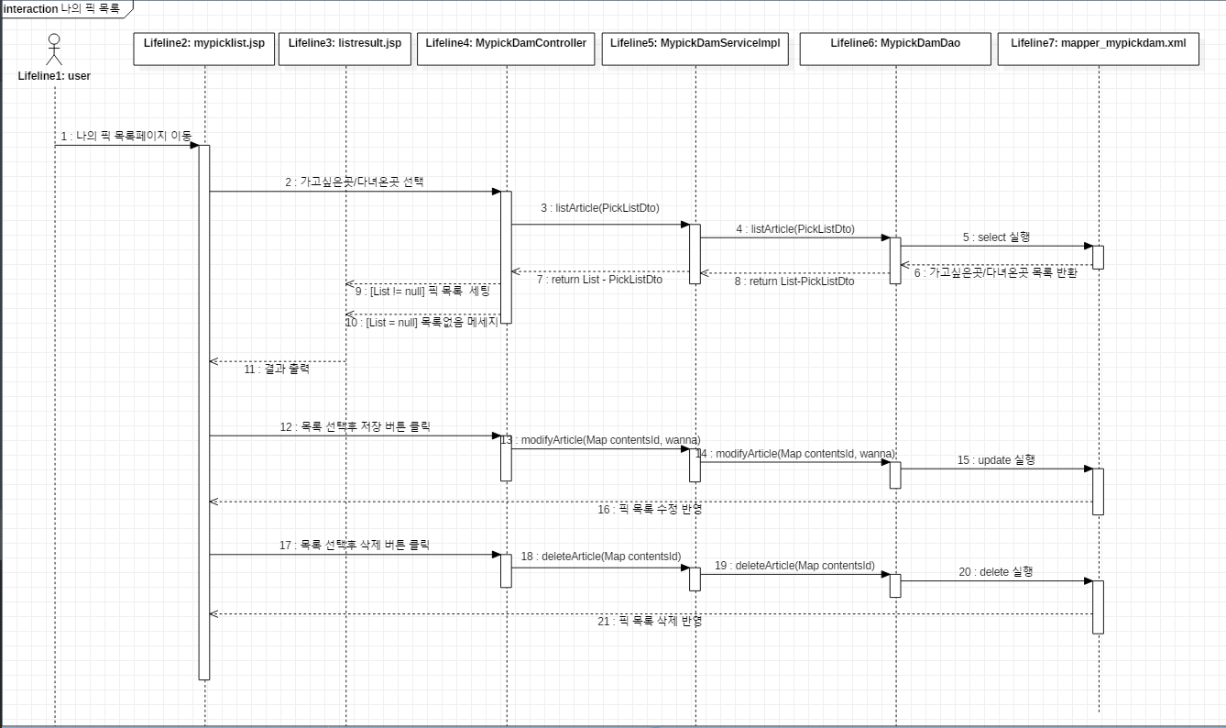

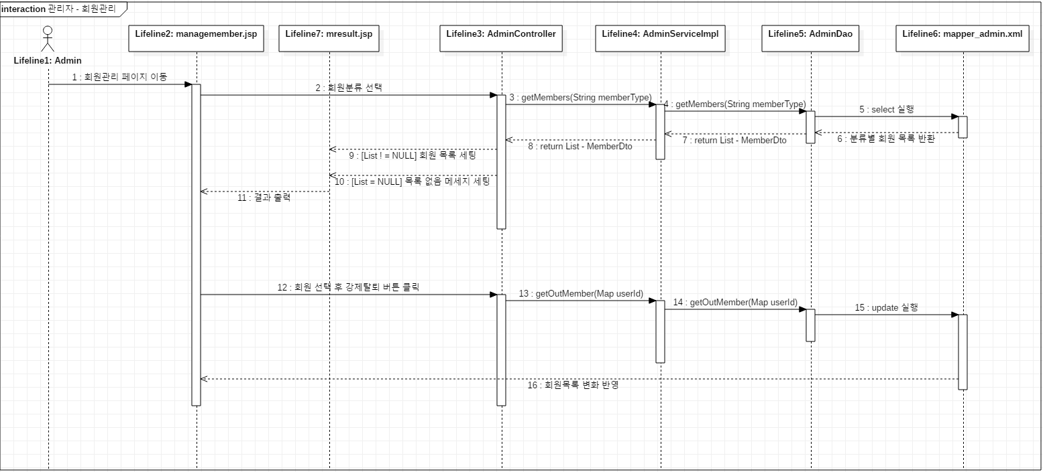
⑥ 관리자 페이지 - 회원/리뷰/컨텐츠 관리, 통계 조회

